Раздел 1 Сбор, анализ и прорабо
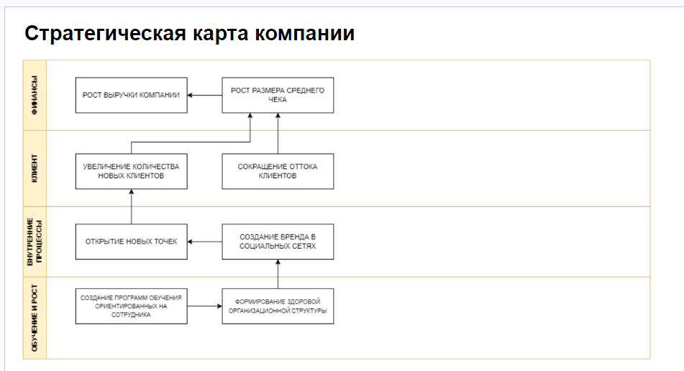
Кофейня Casual

Уточняющие вопросы | Почему выбрали именно этот вопрос
Как видение доводится до сотрудников | Если видение доводится до сотрудников и обсуждается на регулярной основе то оно работает
Как оцениватеся движение в сторону желаемого образа | Определить критерии по которым станет понятно достигла ли организация желаемого образа или нет
Как оценивается дстижение целей в бизнесе, с какой периодичностью и в ккаком виде осуществляется мониторинг | Если нет оценки целей и мониторинга то большинство из этих целей не достигаются никогда
Какие бизнес прцессы есть в компании | Зафиксировать какие значимые и важные бизнес процессы выделяет заказщик
На достижение каких целей направлен каждый из бизнес процессов | Определить видётся ли работа с целямми на регулярной основе
Как оценивается достижение целей | Для оценки того достигнута цель или нет, определить измеримые показатели достижения цели
Как оценивается качество напитка | Опредилить существуют ли критерии качества напитка, метод провеки качества напитка
Как бариста замотивирован чобы прецессы выполнялись превосходно | Определить обеспечивают ли процесс ожидаемый результат и совершенствуется на регулярной основе
Как осуществляется управление нормативной документацией процесса, актуализируется ли документация, кто овечает за полноту и актуальность документации | Определить как и кем ведётся работа с документацией
Как обеспечивается доступ к актуальной и полной документации сотрудников заказщика | Определить в каком виде доводить=ся нормативная документация до сотрудников компании
Опредилины ли правила приёмки и критерии качества перерабатываемых ресурсов | Определить правила приёмки ресурсов и то как определяются критерии качества перерабатываемых ресурсов
Почему компания не осуществляет сотрудничество с поставщиками ресурсов | Определить причину того что заказщик сам производит закупки а не пользуется услугами поставщиков
Определены ли требования к поддерживающим ресурсам и выполняются ли они в строгом соответствии с требованиями | Определить как определны требования к поддерживающим ресурсам и степень их выполнения
Кто внутри организации управляет поддерживающими ресурсами есть ли закреплённые (ответственные) лица | Определить ответственные лица ведущие работу с поддерживающими ресурсами
Разработан ли проофиль должностей внутри организации | Определить существуют ли требования к кандидатам на выбранную позицию. Оценить уровень зрелости организации и убедиться в отсутствии случайных людей на рабочих местах
Распределена ли ответственность внутри компании среди сотрудников | Определить понимает ли каждый сотрудник компании за что он внутри компании отвечает
Существует ли система оплаты труда и привязана система оплаты труда к орг.структуре | Определить как система оплаты труда связана с организационной структурой и как расчитывается
Проработана ли на предприятии модель компетенции и составлен ли перечень базовых компетенций | Определить обладает ли компания каким-либо набором компетенций и покрыты ли базовые наборы компетенций сотрудниками компании
Узнать кто отвечает в организации за работу с персоналом | Оределить ответственное лицо за рабоу с персоналом

Блок | Интерпретация результатов
Цели компании | Анализ и оптимизация
Бизнес-процессы | Регламентация
Ресурсы | Анализ и оптимизация
Персонал | Регламентация
Информационные системы | Анализ и оптимизация
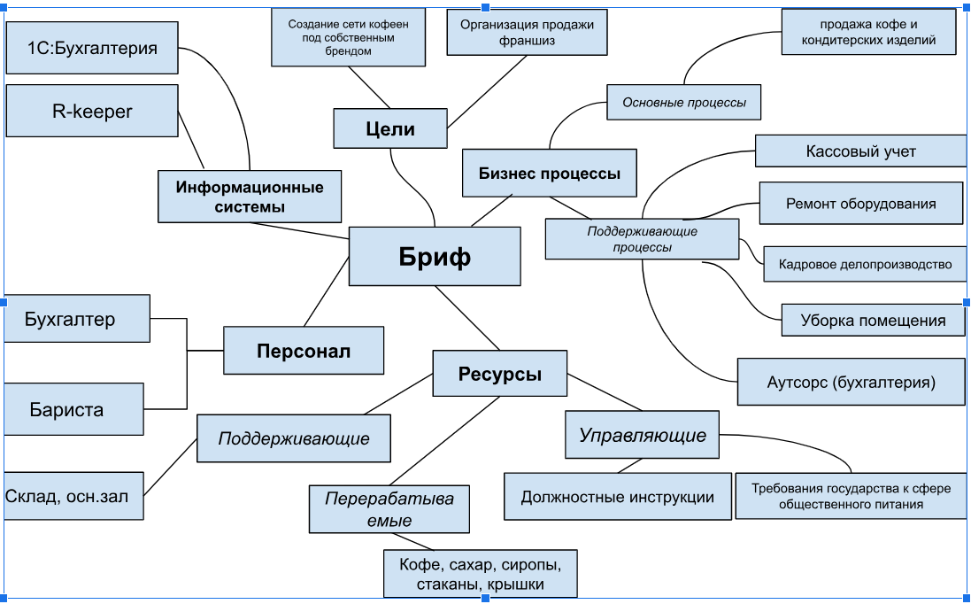
3. Заполнить бриф для выбранного кейса в формате интеллект-карты.
Для отрисовки брифа можете воспользоваться нашим шаблоном или использовать любые удобные инструменты, например:
draw.io (diagrams.net)
Camunda - Modeler
Визуальная платформа для совместной работы любых команд | Miro
Для редактирования нажмите на картинку, три точки и кнопку "Изменить".

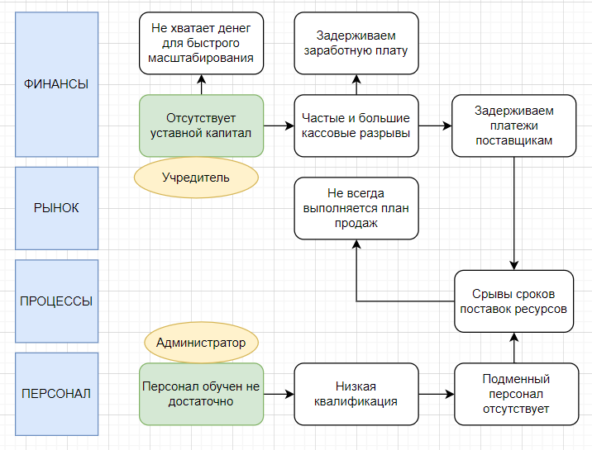

Метод 5П:
Проблема для анализа: | Персонал обучен не достатоно
Почему? | Нет специалистов для обучения
Почему? | Большая текучка кадров
Почему? | Задерживаем заработную плату
Почему? | Большие кассовые разрывы
Почему? | Не выполнение плана продах

Описание
Ключевая проблема 1 | Отсутствует уставной капитал
Стратегическая инициатива 1 | Следует обратиться к учредительным документам организации и проанализировать требования к минимальному размеру уставного капитала.
Ключевая проблема 2 | Персонал обучен не достаточно
Стратегическая инициатива 2 | Привлечение экспертов к обучению персонала на регулярной основе, внедрение общедоступного корпоративного портала с результатами тестирования, увеличение поощерения строго пропорционально результатам прохождения тестирования

Описание
Ключевая проблема | Персонал обучен не достаточно
Стратегическая инициатива | Привлечение экспертов к обучению персонала на регулярной основе, внедрение общедоступного корпоративного портала с результатами тестирования, увеличение поощерения строго пропорционально результатам прохождения тестирования
Ожидаемые результат | Высококвалифицированный коллектив
Дедлайн | 2 месяца после внедрения СИ
Ответственный | Администратор
Сегмент | Персонал
Показатель мониторинга 1 | Обучение: измерение степени усвоения знаний и навыков с помощью тестов, практических заданий и симуляций.
Показатель мониторинга 2 | Поведение: анализ изменений в поведении сотрудников на работе.
Показатель мониторинга 3 | Возврат инвестиций (ROI): оценка финансовой эффективности обучения и его вклада в общую прибыль компании.

 | СИ 1 | СИ 2 | СИ 3
Выручка до реализации проекта, руб. | р.1,200,000.00 | р.1,200,000.00 | р.1,200,000.00
Прирост выручки после реализации проекта, % | 10.00% | 15.00% | 5.00%
Прирост выручки после реализации проекта, руб. | р.120,000.00 | р.180,000.00 | р.60,000.00
Выручка после реализации проекта, руб. | р.1,320,000.00 | р.1,380,000.00 | р.1,260,000.00
Постоянные затраты до реализации проекта, руб. | р.400,000.00 | р.450,000.00 | р.400,000.00
Прирост постоянных расходов после реализации проекта, руб. | р.0.00 | р.50,000.00 | р.0.00
Постоянные затраты после реализации проекта, руб. | р.400,000.00 | р.500,000.00 | р.400,000.00
Коэффициент маржинального дохода до реализации проекта | 0.4 | 0.4 | 0.4
Коэффициент маржинального дохода после реализации проекта | 0.4 | 0.35 | 0.4
Точка безубыточности до реализации проекта, руб. | р.1,000,000.00 | р.1,125,000.00 | р.1,000,000.00
Точка безубыточности после реализации проекта, руб. | р.1,000,000.00 | р.1,428,571.43 | р.1,000,000.00
Прирост точки безубыточности, руб. | р.0.00 | р.303,571.43 | р.0.00
Чистый доход от реализации проекта в мес., руб. | р.48,000.00 | р.13,000.00 | р.24,000.00
Стоимость проекта, руб. | р.100,000.00 | р.50,000.00 | р.150,000.00
Срок окупаемости после реализации проекта, мес. | 2.083333333 | 3.846153846 | 6.25
Срок реализации проекта, мес. | 1 | 0.5 | 1
Поправка срока реализации на риски, % | 25% | 25% | 25%
Срок реализации проекта с учетом поправки на риск, мес. | 1.25 | 0.625 | 1.25
Срок возврата инвестиций, мес. | 3.333333333 | 4.471153846 | 7.5

Вывод: Окупаемость (срок возврата инвестиций) стратегической инициативы 1 равна 3,33. Ресурсоёмкость (срок реализации проекта) стратегической инициативы 1 равна 1,25
Окупаемость (срок возврата инвестиций) стратегической инициативы 2 равна 4,5. Ресурсоёмкость (срок реализации проекта) стратегической инициативы 2 равна 0,62
Окупаемость (срок возврата инвестиций) стратегической инициативы 3 равна 7,5. Ресурсоёмкость (срок реализации проекта) стратегической инициативы 3 равна 1,25

7. Напишите сценарий сессии по проектированию проблемного поля с указанием ролей среди участников сессии, ЛПР сессии и вопросам к сессии.

Дата встречи 07.12.2024
Тема встречи: Анализ и оптимизация деятельности компании.

Вопросы для встречи:
1. Какие процессы или ситуации приводят к возникновению этих проблем либо прямо или косвенно влияют на усугубление проблемы?
2. К каким последствиям приводит эта проблема сейчас и к каким может привести в будущем, при условии что проблема не решается и становится всё более сложной?
3. Какие действия необходимы для решения проблемы прямо сейчас?
4. Какие действия могли бы предотвратить её возникновение?
Сценарий сессии:
Анализ проблемы с помощью диаграммы Исикавы — 20 минут
Изучение трудностей с помощью метода «5 почему» — 20 минут
Генерация идей — 20 минут
Поиск и отбор решения — 15 минут

8. Предложите план мероприятий, направленных на устранение рейтинговых причин ключевой проблемы, с помощью диаграммы Исикава.
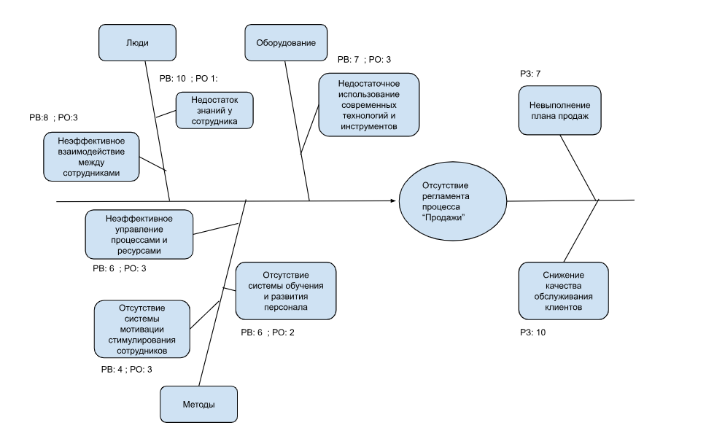

Причина ключевой проблемы | Ранг возникновения (РВ) | Ранг обнаружения (РО) | Максимальный ранг значимости (РЗ) | Приоритетное число риска
Недостаток знаний и навыков у сотрудников. | 10 | 1 | 10 | 100
Отсутствие системы обучения и развития персонала. | 6 | 2 | 10 | 120
Неэффективное взаимодействие между отделами и сотрудниками. | 8 | 3 | 10 | 240
Недостаточное использование современных технологий и инструментов. | 7 | 3 | 10 | 210
Отсутствие системы мотивации и стимулирования сотрудников. | 4 | 3 | 10 | 120
Неэффективное управление процессами и ресурсами. | 6 | 3 | 10 | 180

Ключевая проблема | Стратегическая инициатива | Ожидаемый результат | Дедлайн | Ответственный | Сегмент
Не всегда выполняется план продаж | Внедрение CRM системы, увеличение мотивации ответственных лиц путём изменения выплаты премиальных строго пропорционально проценту выполнения плана продаж, регулярно информировать о планах и результатах их выполнения на корпоративном портале | План продаж выполняется регулярно на 100% | 2 месяца после внедрения СИ | Маркетолог | Рынок

Персонал обучен не достаточно | Привлечение экспертов к обучению персонала на регулярной основе, внедрение общедоступного корпоративного портала с результатами тестирования, увеличение поощерения строго пропорционально результатам прохождения тестирования | После внедрения СИ увеличение успешно пройденных тестовых проверок персонала составило 30% | 3 месяца | Администратор | Персонал

Раздел 2 Анализ бизнес-процессо
1.2.3 Создание организационной структуры

№ | Наименование процесса | Обоснование
1.2.3.1 | Оценка ширины и глубины организационной структуры | Оценить количество выполняемых работ и их объём.
1.2.3.2 | Составление ролевой карты по должностям | Сформировать список функциональных обязонностей, учитывая распорядок дня и все выполняемые процессы
1.2.3.3 | Разработка диаграммы деятельности ролей для оценки передачи деятельности | Определить кто выполняет задачу, какие ресурсы необходимы для ее выполнения, какие результаты ожидаются на каждом этапе процесса, а также какая последовательность задач и операций необходима
1.2.3.4 | Разработка анализа ролей и диаграм деятельности по ключевым процессам | Обнаружить недочеты в работе компании, которые впоследствии можно будет устранить. Провести анализа вероятных рисков в деятельности компании, после которого их придется минимизировать либо устранить.
1.2.3.5 | Оценка организационных последствий осуществимых альтернатив | Оценить риски и возможности, понять, кто будет нести ответственность за ошибки

AS IS
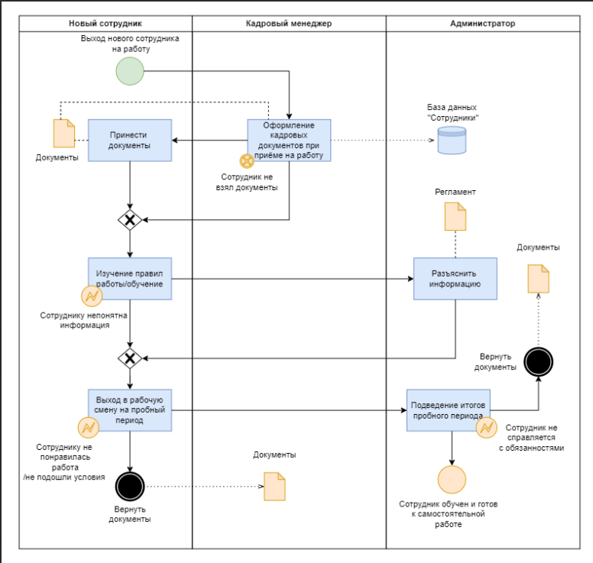

3. Проведите визуальный анализ спроектированного процесса.

TO BE

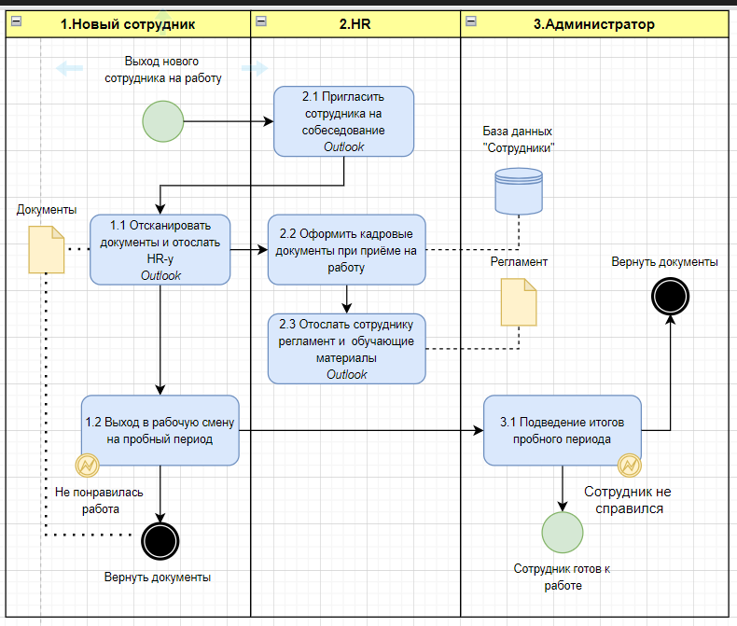

Улучшения по текущему прцессу
Автоматизировать процесс приёма документов от сотрудника: отсканированные копии документов приходят на почту HR-у
Правила работы и вся интересующая сотрудника информация приходит для ознакомления на почту , сотрудник в любое время может открыть документацию для ознокамления

Улучшения | Цель мероприятия (какую пользу хотите принести процессу)
Кайдзен улучшения
Набор сотрудников с опытом работы в смежной отрасли | Сократить время обучения до одного дня или ограничиться ознакомлением с регламентом компании
Создать ознакомимтельный видео-ролик о жизни компании, условиях работы и закрепить его при подаче обьявлеия о вакансии | Сократить время на собеседовании и отсеять 20% недовольных сотрудников
Ежедневный мониторинг результатов обучения | Сократить время обучения если сотрудник покажет результат на 1-2 день обучения

Предлагаемые улучшнения значительно сокращают время адаптации сотрудника на новом месте и закрывают зачительную часть интересующих вопросов в период ознакомления с вакансией компании

Улучшения | Цель мероприятия (какую пользу хотите принести процессу) | Ожидаемый результат (что хотим получить) | Ответственный | Дедлайн | Перечень ресурсов | Бюджет
Набор сотрудников с опытом работы в смежной отрасли | Сократить время обучения сотрудника | Сотрудник с повышенным KPI в первый месяц работы в компании | HR | 2024-11-14 | Арендуемая площадка для подачи обьявлений о вакансии | 1000 р/мес.
Создать ознакомимтельный видео-ролик о жизни компании, условиях работы и закрепить его при подаче обьявлеия о вакансии | Сократить время на собеседовании и отсеять 20% недовольных сотрудников | Сократить текучку на 2-3 ознакомительный день на 20% | HR | 2024-11-14 | Платформа для создания видео контента | 2000 руб
Автоматизировать процесс приёма документов от сотрудника: | Исключить возможность того что сотрудник забудет документы при оформлении | Отсканированные копии документов приходят на почту HR-у в первый день оформления сотрудника | HR | 2024-11-14 | Outlook | 0руб.

Раздел 3 Анализ влияния
1. Составьте матрицу стейкхолдеров для выбранного бизнеса. Выберите ключевого стейкхолдера. Обоснуйте свой выбор. Выработайте стратегию работы с ключевым стейкхолдером.
Процесс "Набор персонала"
Прямо определяет требования |  | Администратор | Собственник компании
Определяет косвенно | Бухгалтер | Контрагенты
Не определяет требования | HR
 | Не пользуется продуктом | Поользуется опосредованно | Прямо пользуется продуктом

Ключевой стейкхолдер: | Собственник компании
Обоснование: | Заинтересован в поддержании имиджа компании, в проффесианолизме ее сотрудников, принимает непосредственное участие в найме сотрудников и формированни ФОП

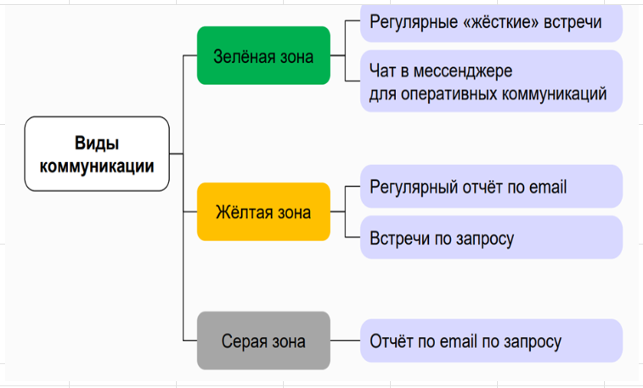
Определите вид коммуникаций для каждого стейкхолдера
Вид коммуникации | Стейкхолдеры | Цель общения
Зеленая зона | Собственник, администратор | Узнать каким по мнению стейкхолдера должен быть будующий сотрудник компании
Желтая зона | контрагенты | Узнать на каком уровне должно проходить дальнейшее взаимодействие сотрудника с контрагентом, требования и ожидания
Серая зона | Бухгалтер, HR | Обозначить формальности при оформлении документации, взаимодействии на стадии собеседования

Стратегия работы с ключевым стейкхолдером | Регулярные "жесткие" встречи. Чат в мессинджере для оперативных коммуникаций

2. Составьте перечень рисков деятельности предприятия.
Перечень рисков процесса
Сотрудник не взял необходимые документы | Предупреждать о необходимости взять документы уведомлением на почту в день оформления документов
Сотруднику не понятна информация | Обсудить с сотрудником всю необходимую информацию заранее в день оформления документов и закрыть все интересующие его вопросы
Сотруднику не понравилась работа/не подошли условия | Обсудить условия работы и провести ознакомительный день перед оформлением документов
Сотрудник не справляется с обязанностями | Предоставить сотруднику все должностные инструкции по интерисующей его вакансии под роспись

3. Проведите качественный анализ выделенных рисков. Определите ключевые риски. Обоснуйте свой выбор.

 | маловероятно | вероятно | очень вероятно
влияние на процесс и его результаты |  | Сотрудник не справляется с обязанностями | Сотруднику не понравилась работа/не подошли условия | очень вероятно
 | Сотруднику не понятна информация | Сотрудник не взял необходимые документы |  | вероятно
 |  |  |  | маловероятно
 | вероятность проявления

Ключевые риски | Обоснование
Сотрудник не справляется с обязанностями | Сотрудник не соответствует требованиям компании и подлежит увольнению, что приводит к текучке кадров
Сотруднику не понравилась работа/не подошли условия | Сотрудник расторгает договор, следовательно штат неукомплектован

4. Для любого одного ключевого риска выберите стратегию работы. Обоснуйте свой выбор. В рамках выбранной стратегии работы с риском разработайте план мероприятий по работе с ключевым риском.

Ключевой риск | Стратегия работы с риском | Обоснование | План мероприятий по работе с ключевым риском
Сотруднику не понравилась работа/не подошли условия | Принятие | Такой подход может быть обоснован тем, что иногда команда не может полностью избежать риска или контролировать его, но может смириться с его существованием и адаптироваться к возможным изменениям. Это позволяет сохранить ресурсы и время, необходимые для более серьёзных проблем, и сосредоточиться на выполнении основных задач проекта. | 1) Регулярное общение с сотрудниками: проводить встречи и беседы для обсуждения их потребностей, ожиданий и проблем. 2) Обратная связь: предоставлять сотрудникам регулярную обратную связь о их работе, включая положительные моменты и предложения по улучшению. 3) Обучение и развитие: предлагать возможности для обучения и развития навыков сотрудников, чтобы они могли лучше выполнять свои обязанности и расти профессионально. 4) Вовлечение в принятие решений: дать сотрудникам возможность участвовать в принятии решений, которые касаются их работы и организации в целом.

5. Разработайте технологию мониторинга изменений через предложение действий коррекции, корректирующего и предупреждающего действия.

Несоответствие | кофейные напитки стали менее крепкими на вкус.
Причина | кофемолка перестала выдавать необходимый для варки кофейных напитков средний помол.
Коррекция | заменить кофемолку или отремонтировать текущую.
Корректирующее действие | провести обучение персонала по правильному использованию новой кофемолки или ремонту существующей.
Предупреждающее действие | регулярно проводить техническое обслуживание кофемолки для предотвращения поломок и обеспечения её стабильной работы.

6. Оцените экономический эффект от внедрения процессного подхода на предприятии.
* вставьте значения из описания кейса в желтые ячейки для расчета показателей

Rate (ставка дисконтирования), % | 10.00%
Затраты на проект, руб. | -р.70,000.00
Ожидаемая выгода от проекта, руб. в мес | р.20,000.00

Month | CF | Cost | Net CF | Discounted | Cumulative
0 | 0.00 RUB | -70,000.00 RUB | -70,000.00 RUB | -70,000.00 RUB | -70,000.00 RUB
1 | 20,000.00 RUB | 0.00 RUB | 20,000.00 RUB | 18,181.82 RUB | -51,818.18 RUB
2 | 20,000.00 RUB | 0.00 RUB | 20,000.00 RUB | 16,528.93 RUB | -35,289.26 RUB
3 | 20,000.00 RUB | 0.00 RUB | 20,000.00 RUB | 15,026.30 RUB | -20,262.96 RUB
4 | 20,000.00 RUB | 0.00 RUB | 20,000.00 RUB | 13,660.27 RUB | -6,602.69 RUB

NPV, RUB | -6,602.69 RUB
Отрицательное значение NPV говорит о том, что ожидаемые денежные потоки будут меньшими, чем инвестиции в проект, и проект не будет финансово привлекательным.

PI | 0.14
Индекс рентабельности (PI) равный 0,14 говорит о том, что проект не является рентабельным. Значение PI меньше 1 указывает на то, что проект не окупает вложенные средства и считается невыгодным.

IRR,% | 5.56%
Если IRR (внутренняя норма доходности) проекта составляет 5,56 % при ставке дисконтирования 10 %, это говорит в пользу проекта, так как IRR больше ставки дисконтирования. Это означает, что проект генерирует доходность выше, чем требуемая ставка дисконтирования, и является привлекательным для инвестиций.

